trijst

Dots:
leņķis grādos starp trijstūra malām a un b: |  |  |  |  |  | 24
malu a un b garumi
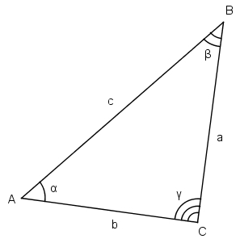
Aprēķināt:
visus iespējamos malas c garumus pēc kosinusu teorēmas

b a | 1 | 3 | 5 | 7 | 9 | 11 | 13 | 15 | 17 | 19
2 | 1.1600940347 | 1.4273943072 | 3.2755290942 | 5.2364804197 | 7.2188893554 | 9.2089087227 | 11.202483484 | 13.198002597 | 15.194700026 | 17.192165228
4 | 2.9778228763 | 2.7578139573 | 1.6704289999 | 2.2694986174 | 3.9184301559 | 5.7880865574 | 7.721645744 | 9.6815014313 | 11.654634931 | 13.635393269
6 | 3.496127906 | 3.6568944281 | 4.5252822168 | 4.0337503812 | 2.8979520435 | 2.4596308261 | 3.3128417192 | 4.8577330202 | 6.638226401 | 8.5114822798
8 | 5.0120816084 | 4.8909148588 | 4.2817476482 | 4.6163744139 | 5.4808349029 | 5.8393519078 | 5.1528648522 | 4.0735010906 | 3.3221837011 | 3.4691951526
10 | 5.7918627673 | 5.8787402644 | 6.3326093064 | 6.0799305257 | 5.4680631525 | 5.235242352 | 5.6924942331 | 6.4936001398 | 7.0948987274 | 6.9749527267
12 | 7.1104540065 | 7.0475294913 | 6.7274739258 | 6.9038051282 | 7.3492810885 | 7.5249317336 | 7.1830381184 | 6.617708735 | 6.2274623914 | 6.3026575666
14 | 8.0422828423 | 8.0868406938 | 8.3171518277 | 8.1895183264 | 7.875447071 | 7.7551477017 | 7.99119171 | 8.3974931834 | 8.6883443986 | 8.6316913205
16 | 9.2506541718 | 9.219040176 | 9.0573690329 | 9.1466003445 | 9.3699595417 | 9.4568788338 | 9.2870342163 | 9.0016751585 | 8.8032384085 | 8.841489599
18 | 10.263647064 | 10.285828105 | 10.40002277 | 10.336838528 | 10.180388923 | 10.120185967 | 10.238183398 | 10.439652072 | 10.582027306 | 10.554441837
20 | 11.414469979 | 11.398920917 | 11.319219548 | 11.363245813 | 11.473029082 | 11.515561957 | 11.432347168 | 11.291698995 | 11.193425874 | 11.212392544

zaļais
Dots:
c | 10.00
Zināms, ka visi trijstūri zaļajā figūrā ir taisnleņķa vienādsānu trijstūri.

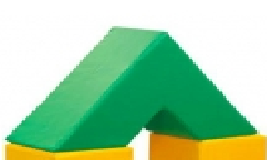
Aprēķināt
zaļās figūras tilpumu |  | 2,000.00
zaļās figūras virsmas laukumu |  | 1024.2640687

palīgdarbības:
mazā trijstūra katetes garums |  | 7.07
lielā trijstūra katetes garums |  | 21.21
mazā trijstūra laukums |  | 25
lielā trijstūra laukums |  | 225
mazās trijstūrveida figūras (cauruma) tilpums |  | 250.00
lielās trijstūrveida figūras tilpums |  | 2,250.00
c
c
c
c

